Feuil1
Feuille de calcul pour location mensuel WeChalet.

Notez qu'il est très important d'enlever les rabais à la semaine et au mois pour afficher le plus petit prix a la nuit.
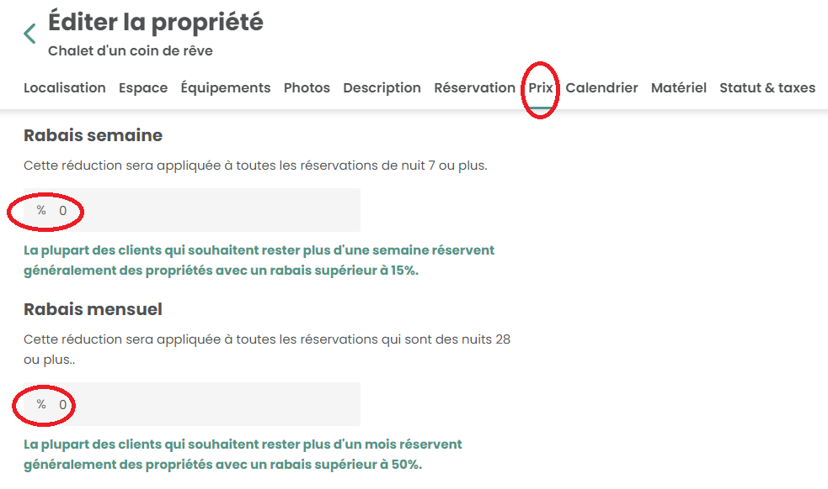

Notez aussi que la commission de WeChalet est de 3 % sur vos nuitées, votre frais de ménage et autres frais.
veuillez seulement modifier les cellules en bleu
Montant désiré dans vos poches pour 32 nuits. | 3,500.00 $

Comission de WeChalet | 105.00 $

Prix à afficher à la nuit : | 112.66 $
* Notez que vous devez arrondir au $ près

Conversion réelle
Prix a la nuit | 109.00 $
total des nuités | 3,488.00 $
commission | 104.64 $
dans vos poches | 3,383.36 $

